Sheet1
Datos de entrada | Respuesta esperada | Respuesta obtenida
saldo inicial: 1500; apuesta: color ; Color: Rojo; Monto:500 | respuesta por consola de simulacion de giro de ruleta y posterior resultado de perdia o ganancia y saldo restante | 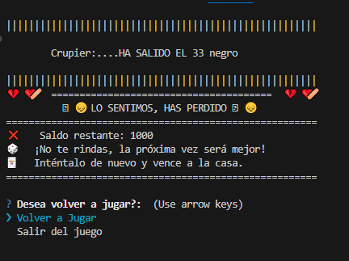
volver a jugar | reinicio en consola del juego con saldo inicial=1000 | 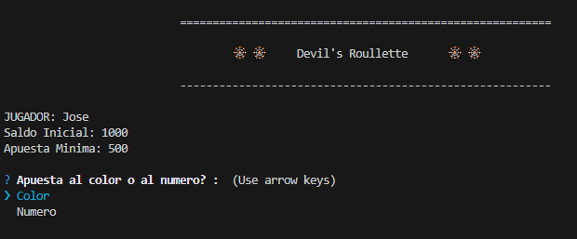
saldo inicial:1000; apuesta:Numero ; Numero: 6 ; Monto: 500 | respuesta por consola de simulacion de giro de ruleta y posterior resultado de perdia o ganancia y saldo restante | 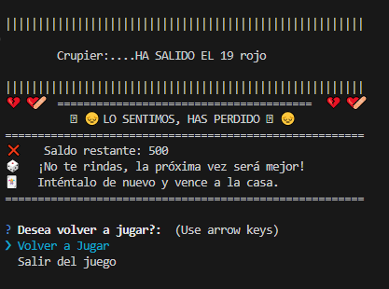
volver a jugar | reinicio en consola del juego con saldo inicial=500 | 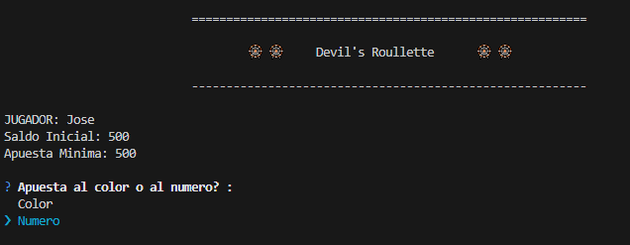
saldo inicial: 500 ;apuesta:Numero ; Numero: 6 ; Monto: 600 | mje en consola informando que el monto ingresado es mayor al saldo actual | 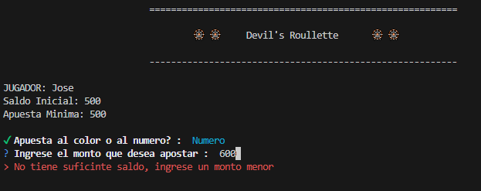
saldo inicial:500; apuesta:Numero ; Numero: 6 ; Monto: 400 | mje en consola informando que la apuesta minima es de 500 | 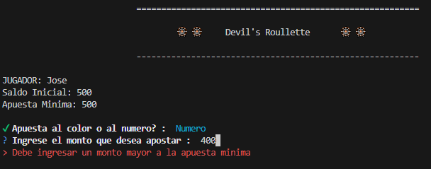
saldo inicial:500; apuesta:Numero ; Numero: 6 ; Monto: 0 | mje en consola informando que la apuesta minima es de 500 | 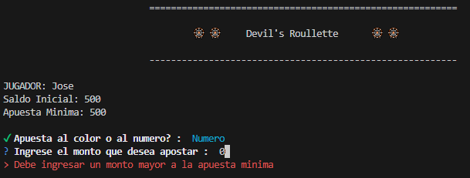
saldo inicial:500; apuesta:Numero ; Numero: 6 ; Monto: -500 | mje en consola informando que la apuesta minima es de 500 | 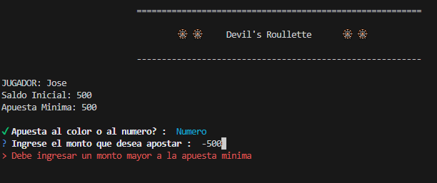
saldo inicial: 500; apuesta:Numero ; Numero: 6 ; Monto: hhh | mje en consola informando que el monto debe ser un numero | 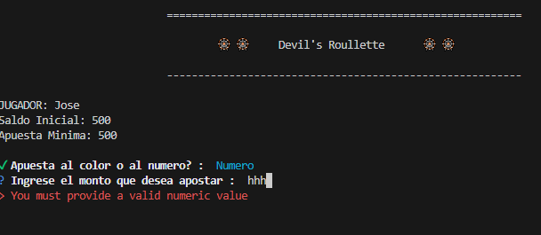
saldo inicial:500; apuesta:Numero ; Numero: 55 ; Monto: 500 | mje en consola informando que el numero debe ser entre mayor a cero y menor a 37 | 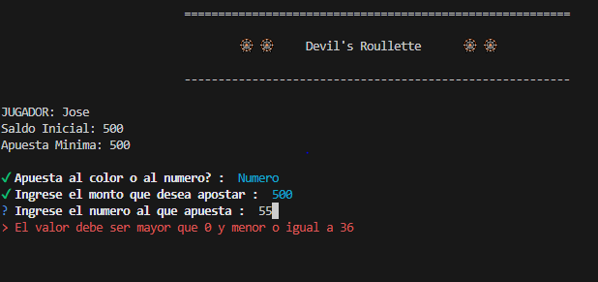
apuesta:Numero ; Numero: -5 ; Monto: 500 | mje en consola informando que el numero debe ser entre mayor a cero y menor a 37 | 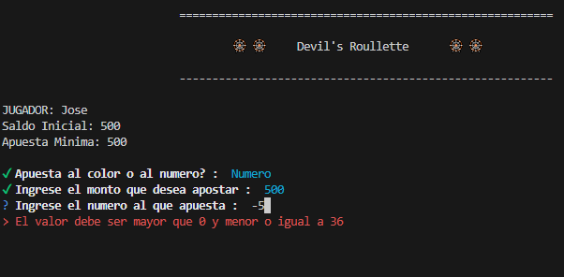
saldo inicial:500; apuesta:Numero ; Numero: aa ; Monto: 500 | mje en consola informando que el numero debe ser un numero | 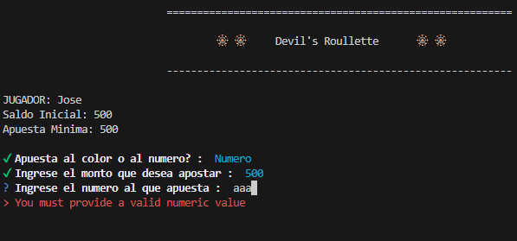
saldo inicial:500; apuesta:Numero ; Numero: 8 ; Monto: 500 | respuesta por consola de simulacion de giro de ruleta y posterior resultado de perdia o ganancia y saldo restante | 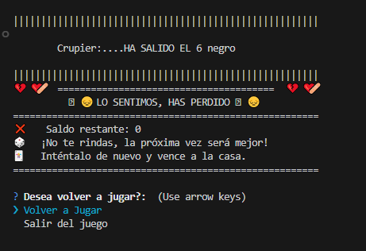
volver a jugar | mje en consola de saldo menor a la apuesta minima, que cargue y saldo y vuelva a ingresar al juego | 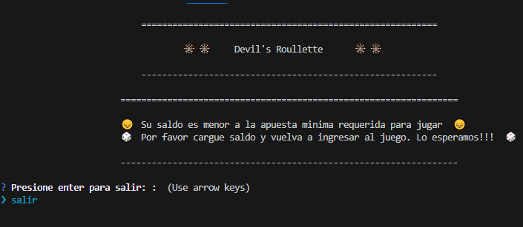
salir | menu de eleccion de juego o carga de saldo | 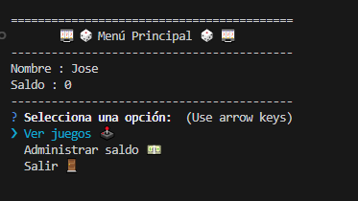
eleccion de juego con saldo menor a 500 | mje en consola de saldo menor a la apuesta minima, que cargue y saldo y vuelva a ingresar al juego | 